Définitions et méthodologie
Orientation dans l'enseignement supérieur : les voeux dans Parcoursup pour la rentrée 2018 - Définitions et méthodologie
Définitions
Champ candidats : Ensemble des candidats effectifs de terminale scolarisés en France hors vœux en apprentissage (y.c. CNED et outre-mer).
Champ Voeux : Ensemble des voeux confirmés hors apprentissage
Candidat : Elève en terminale, inscrit dans Parcoursup et qui y a formulé au moins un vœu, que ce voeu soit confirmé ou non
Candidat effectif : Candidat ayant confirmé au moins un de ses vœux
Vœu : Dans cette étude, un vœu correspond, pour les STS, IUT, CPGE et DCG, au choix d’établissement pour une spécialité donnée ; pour les licences, à l’intitulé de licence dans un établissement (sauf PACES Ile-de-France et quelques autres formations particulières - voir annexes), pour les diplômes d’état (D.E) du domaine sanitaire et social à un établissement coché par le candidat, pour les formations sur concours (écoles d’ingénieurs, de commerce et de management, d’art, DN MADE et bachelors) à chaque concours coché par le candidat.
Cette notion de vœux est plus large que celle retenue dans Parcoursup. Elle correspond, dans Parcoursup, à un vœu pour les licences, Paces et concours, à un sous-vœu pour les STS, IUT, CPGE et DCG ou à un établissement pour les DE sanitaire et social. Sur Parcoursup, un candidat peut faire 10 vœux maximum et jusqu’à 20 sous-vœux (limités à 10 par spécialité), sans hiérarchisation de ses préférences.
Sous-vœu : Correspond à un vœu (au sens de l’étude), sauf pour les formations sur concours où sont comptabilisés l’ensemble des établissements confirmés par les candidats. L’option avec ou sans internat est écartée car prise en charge uniquement pour les CPGE sur Parcoursup.
Dans Parcoursup, un candidat peut faire 10 voeux maximum dans sa liste de voeux et jusqu’à 20 sous-vœux (limités à 10 par spécialité), sans hiérarchisation de ses préférences.
On considère ici que cela correspond à l’ensemble des voeux du candidat.
Le terme voeu utilisé dans cette étude correspond à un voeu ou à un sous-voeu en fonction de la formation choisie.
Le cas des écoles d’ingénieurs comme celui des écoles de management et de commerce fait l’objet d’un traitement particulier. La règle limitant dans Parcoursup le nombre de sous-vœux à 20 ne s’applique pas à elles lorsqu’elles se regroupent par réseaux d’établissements et recrutent leurs futurs étudiants à partir d’un concours commun. Les sous-vœux portant sur ces formations ne sont en effet pas intégrés dans le nombre maximum de sous-vœux autorisé dans Parcoursup.
Dans cette étude, chaque réseau ou concours ne compte que pour un vœu par réseau ou concours choisi par le candidat. Cette méthode d’écrêtement permet d’éviter que des valeurs « extrêmes » de nombre de vœux ne viennent perturber le calcul du nombre moyen de vœux (tableau 1).
Détails des licences avec possibilité de sous-voeux
Vœux multiples à dossier multiple :
Université de Lorraine:
- Droit
- STAPS
Université de Normandie
- Droit
- PACES
- Psychologie
- STAPS
- Sciences de l'éducation
Vœu multiple à dossier multiple particulier :
PACES île De France (7 sous voeux possible ne comptant pas dans les 20 sous-voeux )
Vœux multiples à dossier unique
Aix-Marseille Université - Portail Louis Pasteur L1-STS : Chimie, Sciences de la vie, Sciences de la vie et de la terre, Sciences sanitaires et sociales – Marseille :
- Site de Saint Charles
- Site de Luminy
- Site d'Aix-en-Provence
Aix-Marseille Université - Portail Marie Curie L1-STS : Chimie, Physique, Sciences et technologies, Sciences pour l'ingénieur – Marseille :
- Site de Saint-Jérôme
- Site de Saint Charles
- Site d'Aix-en-Provence
Aix-Marseille Université - Portail René Descartes : Informatique, Mathématiques, Mécanique, Physique - Marseille :
- Site d'Aix-en-Provence
- Site de Luminy
- Site de Saint Charles
Université Jean-Monnet / Centre Universitaire Roannais L1-STS - Saint-Etienne
- Université Jean-Monnet (Saint-Etienne)
- Centre Universitaire Roannais (Roanne)
Université Clermont Auvergne - L1-STS - PACES - Médecine, Pharmacie, Odontologie (dentiste), Maïeutique (sage-femmes)
-Université Clermont Auvergne (Clermont-Ferrand)
-Université Clermont Auvergne - Site de Vichy (Clermont-Ferrand)
Université d'Orléans L1-STS - Sciences et Techniques des Activités Physiques et Sportives
-Université d'Orléans (Orléans)
-Université d'Orléans - Site de Bourges (Bourges)
Méthodologie
Les vœux sur Parcoursup ne sont pas hierachisés. Plusieurs méthodes d'analyse des vœux ont été développées pour décrire les attentes des candidats et reconstituer leurs préférences .
Les onglets indiquent à chaque fois, s'il y a lieu, la méthode utilisée.
Méthode 1 reflétant la composition des listes de voeux
On s'intéresse ici à l'ensemble des voeux d'un candidat et on caractérise la composition de sa liste. Chaque candidat ne fait pas le même nombre de voeux dans un type de formation donnée, et on fait l'hypothèse que l'appétence du candidat pour un type de formation se reflète dans la proportion de voeux émis . Ainsi, dans cette méthode de la composition des listes de voeux ou méthode 1, tous les voeux sont pris en compte mais avec un poids différent.
C'est la méthode privilégiée dans cette publication.
Selon cette méthode :
1) pour chaque candidat, chacun de ses voeux compte pour le même poids ;
2) comme les candidats peuvent formuler un nombre de voeux différent, le total individuel des poids est normalisé à 1 ;
3) pour un type de formation donné, les indicateurs statistiques agrégés sont obtenus en sommant les poids des voeux correspondants.
Dans tous les indicateurs statistiques, cette méthode attribue donc un même poids à chaque candidat. En revanche, si deux candidats diffèrent dans le nombre de voeux qu'ils formulent, les voeux de chacun des candidats auront un poids différent pour compenser cet écart.
Par exemple, un candidat A ayant fait 4 voeux en licence et 6 voeux en CPGE ressortira avec un poids de 0,4 pour la licence et 0,6 pour la filière CPGE. En revanche, un candidat B ayant fait 4 voeux en licence et 4 voeux en CPGE ressortira avec un poids de 0,5 pour la licence et pour la filière CPGE.
Méthode 2 reflétant la filière préférée par le candidat lorsqu'elle existe
La méthode de la préférence ou méthode 2 consiste à faire ressortir le type de formation le plus choisi dans la liste de voeux d'un candidat.
Lorsqu'il n'y a pas, pour un candidat, unicité de ce type de formation , on lui attribue la modalité "Aucune préférence" .
Dans cette méthode, tous les candidats ont la même importance dans les indicateurs statistiques calculés. Mais , contrairement à la méthode reflétant la composition des listes de voeux, on ne prend pas en compte l'intégralité de la liste de voeux : on ne prend que la formation préférée.
Par exemple, un candidat A ayant fait 4 voeux en licence et 6 voeux en CPGE ressortira avec un poids 1 attribué à la filière CPGE. En revanche, un candidat B ayant fait 4 voeux en licence, 4 voeux en CPGE et 2 voeux dans la catégorie "'autres formations" verra un poids 1 attribué à "Aucune préférence".
Méthode 3 reflétant la filière préférée par le candidat, le cas échéant après réaffectation
La méthode de la préférence pondérée ou méthode 3 reprend la méthode de la préférence. Cependant, en cas d'absence de préférence, on équi-répartit le poids unitaire du candidat sur les différents types de formation ayant le plus grand nombre de voeux émis par celui-ci.
Par exemple, un candidat A ayant fait 4 voeux en licence, 6 voeux en CPGE ressortira avec un poids 1 attribué à la filière CPGE. En revanche, un candidat B ayant fait 4 voeux en licence, 4 voeux en CPGE et 2 voeux dans la catégorie "'autres formations" verra un poids 0,5 attribué à la filière licence et 0,5 attribué à la filière CPGE.
Méthode 4 reflétant le nombre de voeux émis
Dans la méthode reflétant le nombre de voeux confirmés ou méthode 4, chaque voeu compte pour 1, indépendamment du nombre de voeux formulés par le candidat.
Dans les statistiques produites avec cette méthode, chaque candidat a un poids proportionnel à son nombre de voeux.
Par exemple, un candidat A ayant fait 4 voeux en licence et 6 voeux en CPGE contribuera à la filière licence avec un poids de 4 et à la filière CPGE avec un de 6. En revanche, un candidat B ayant fait 10 voeux tous en licence contribuera à la filière licence avec un poids de 10.

Graphique 1
Liste de candidatures - Choix de filières de formation des candidats, selon la classe de terminale (en %)

 | Licence | PACES | DUT | BTS | CPGE | D.E. sanitaire et social | Autres formations
Générale | 49% | 6% | 14% | 10% | 11% | 4% | 6%
dont Scientifique | 37% | 12% | 15% | 7% | 16% | 4% | 8%
dont Economique et social | 55% | 1% | 16% | 15% | 6% | 4% | 4%
dont Littéraire | 75% | 0% | 3% | 9% | 5% | 2% | 4%
Technologique | 16% | 1% | 17% | 51% | 1% | 10% | 5%
Professionnelle | 6% | 0% | 3% | 77% | 0% | 8% | 6%
Ensemble | 34% | 4% | 13% | 31% | 7% | 6% | 6%

Lecture : En moyenne, les listes de voeux se composent à 34 % de candidatures en Licence.
Méthode retenue : méthode 1

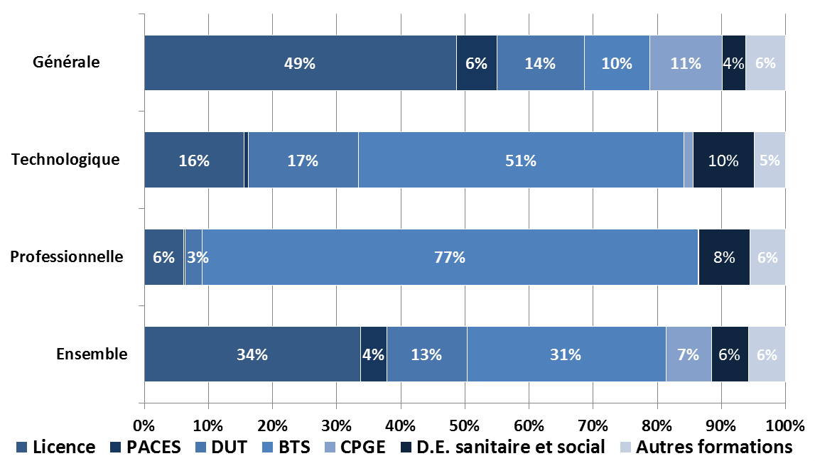

Champ : Ensemble des candidats effectifs de terminale en France (y c. CNED et outre-mer) hors vœux en apprentissage (calendrier plus tardif).
Source : Parcoursup, campagne 2019, extraction au 08/04/2019 - Traitement SIES

